HinhAnh
ThucHanhID | TenBai | AnhDaiDienXemTruoc | AnhHuongDanXemTruoc | TepAnhDaiDien | TepAnhHuongDan | URLDaiDienCongKhai | URLHuongDanCongKhai
TH_PHY_01_01 | Đo chiều dài khi vật không đặt ở vạch 0 | 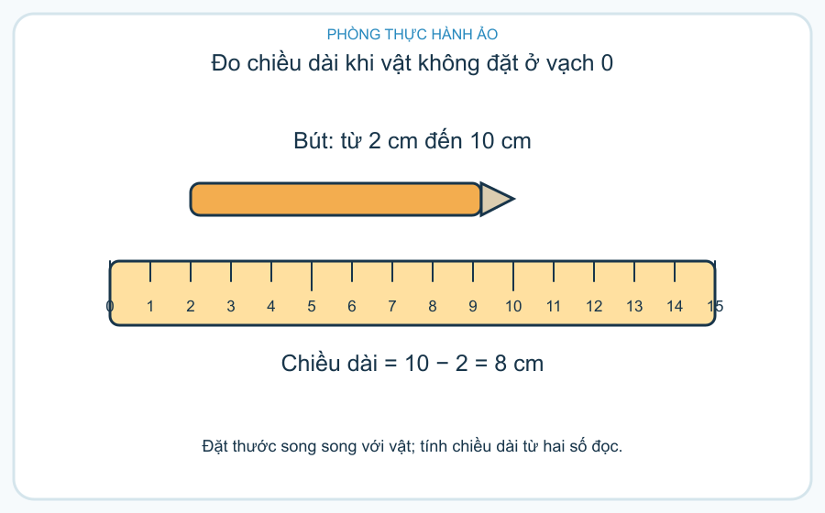 | 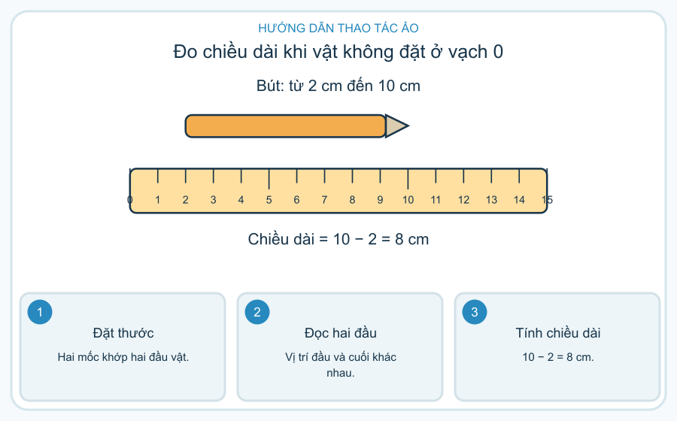 | images/TH_PHY_01_01_daidien.png | images/TH_PHY_01_01_huongdan.png
TH_PHY_01_02 | Cân khối lượng bằng cân thăng bằng | 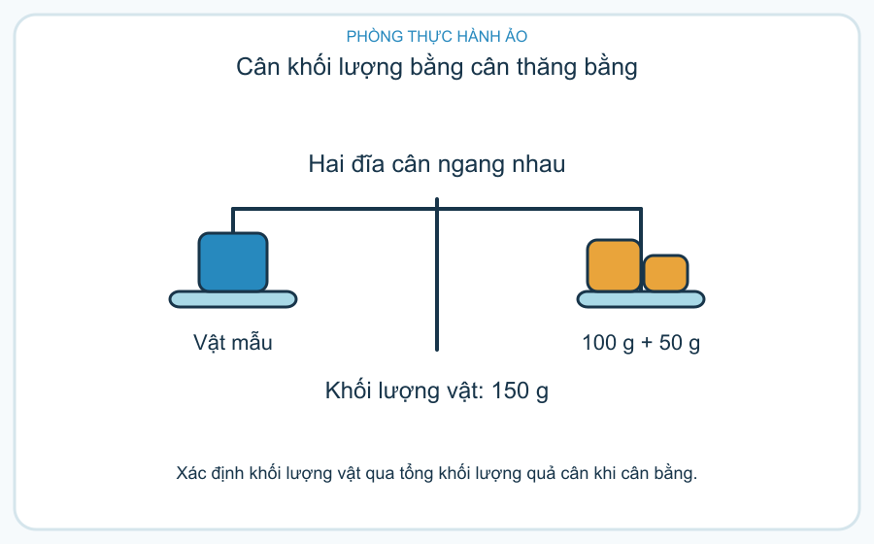 | 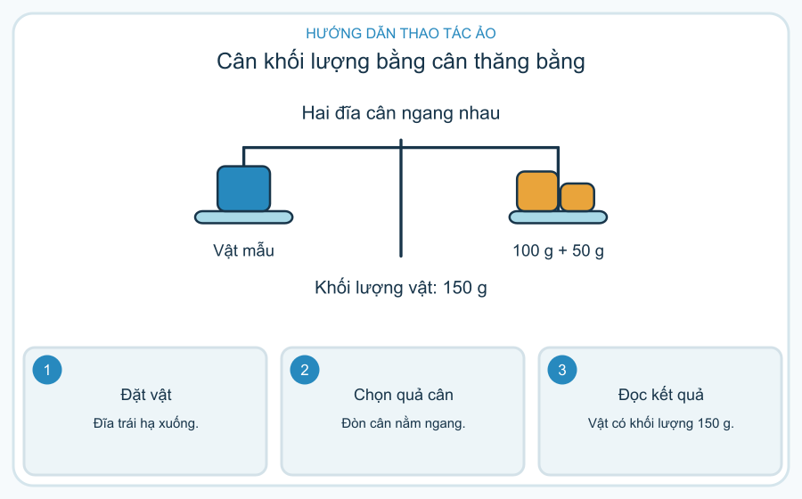 | images/TH_PHY_01_02_daidien.png | images/TH_PHY_01_02_huongdan.png
TH_PHY_01_03 | Đo thể tích hòn đá bằng nước dâng | 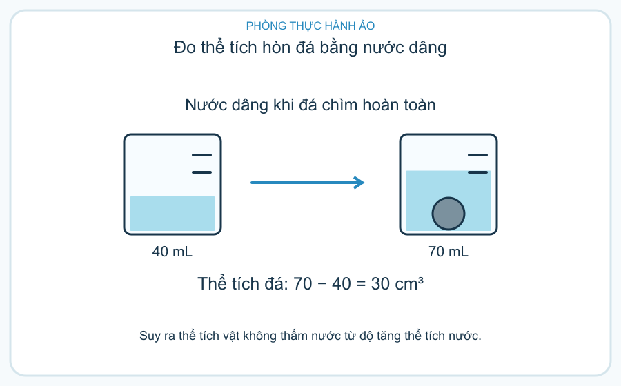 | 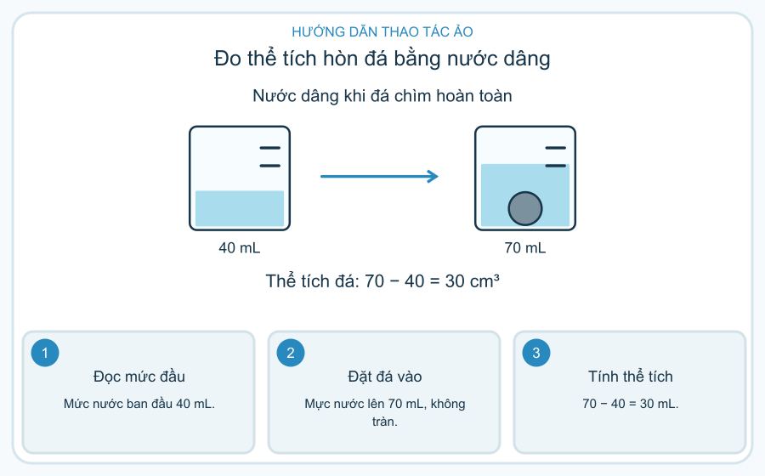 | images/TH_PHY_01_03_daidien.png | images/TH_PHY_01_03_huongdan.png
TH_PHY_02_01 | Lực làm lò xo biến dạng | 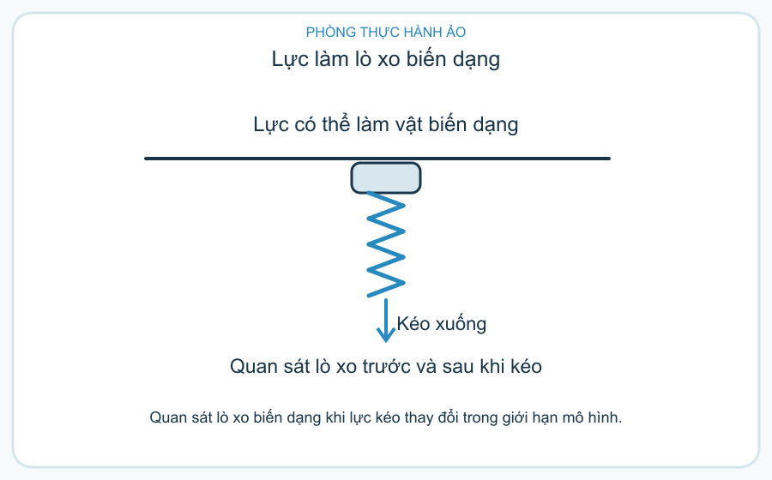 | 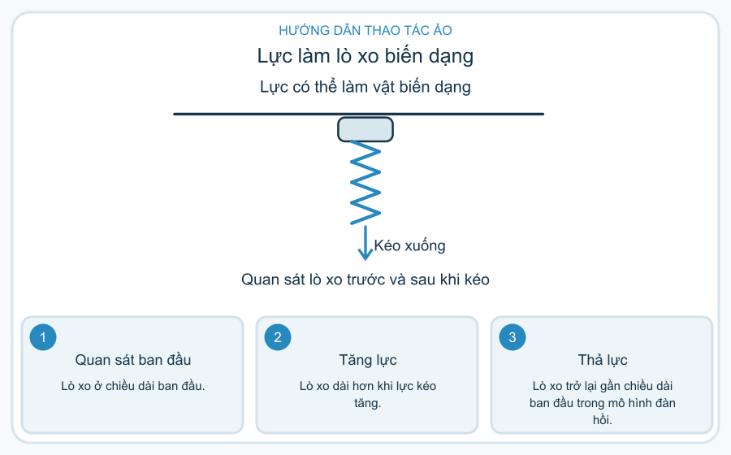 | images/TH_PHY_02_01_daidien.png | images/TH_PHY_02_01_huongdan.png
TH_PHY_02_02 | Hai lực đẩy ngược chiều lên xe | 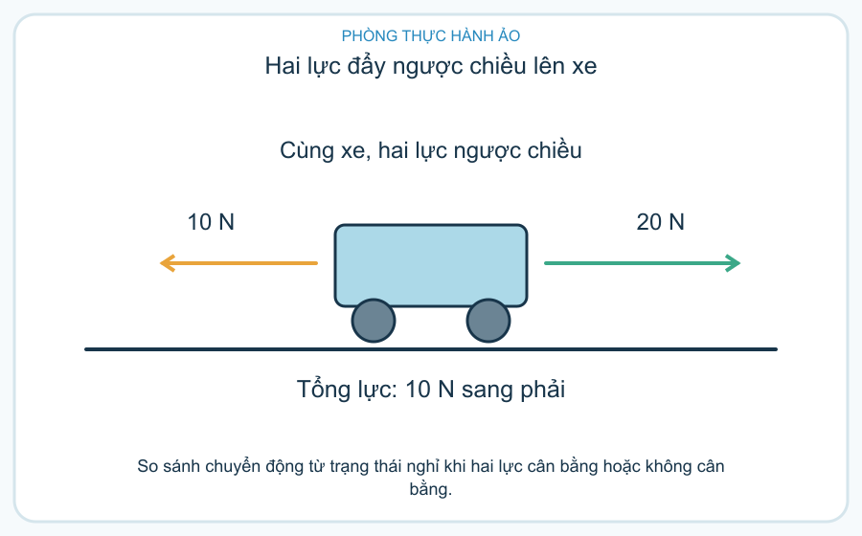 | 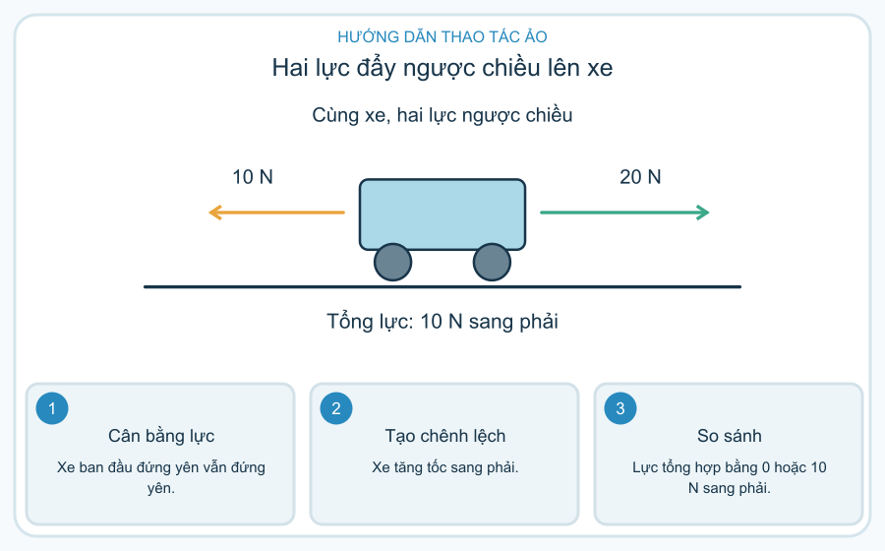 | images/TH_PHY_02_02_daidien.png | images/TH_PHY_02_02_huongdan.png
TH_PHY_02_03 | Khối lượng và lực hút của Trái Đất | 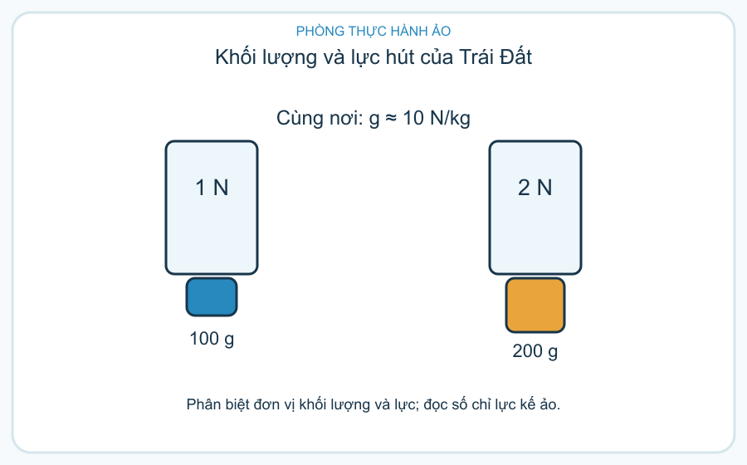 | 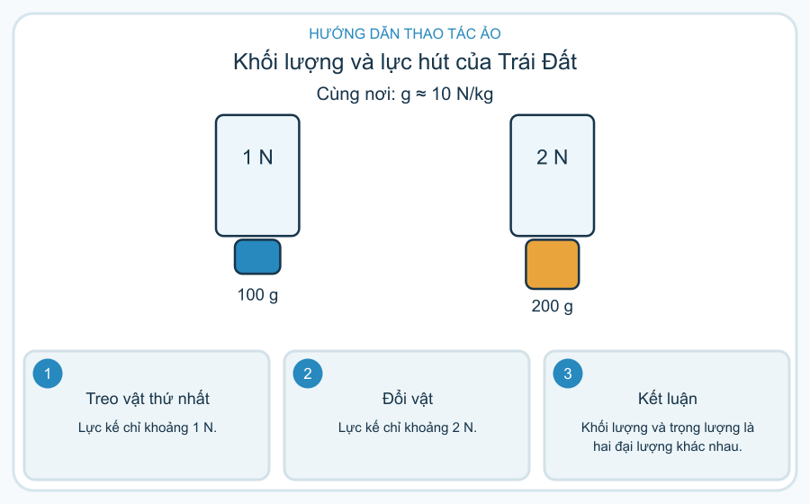 | images/TH_PHY_02_03_daidien.png | images/TH_PHY_02_03_huongdan.png
TH_PHY_03_01 | Xe trượt trên ba mặt đường | 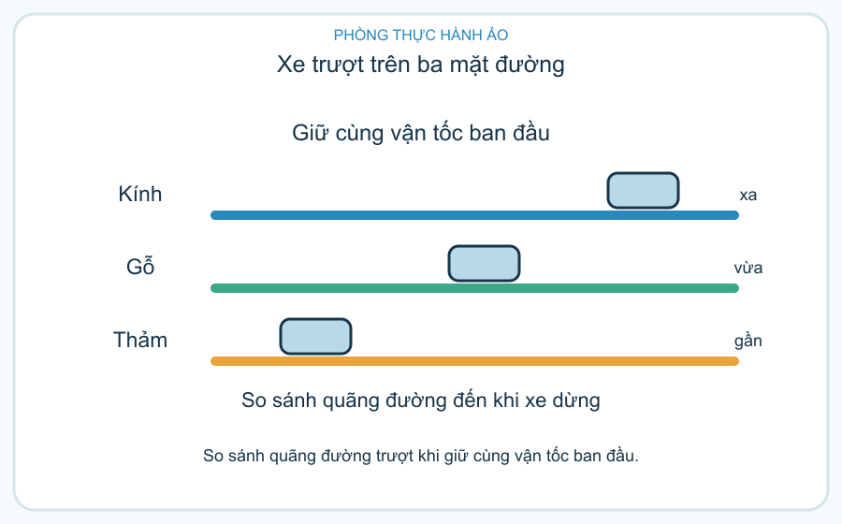 | 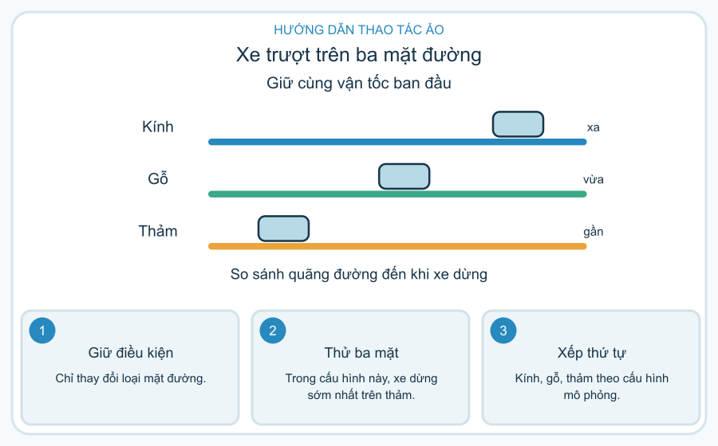 | images/TH_PHY_03_01_daidien.png | images/TH_PHY_03_01_huongdan.png
TH_PHY_03_02 | Hình dạng và lực cản của nước | 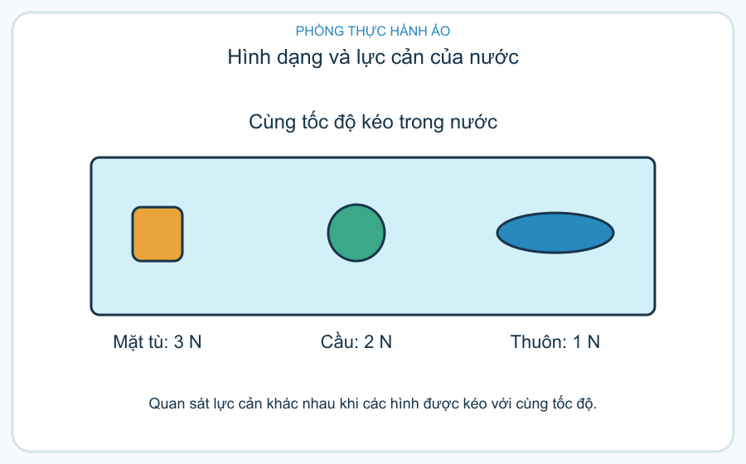 | 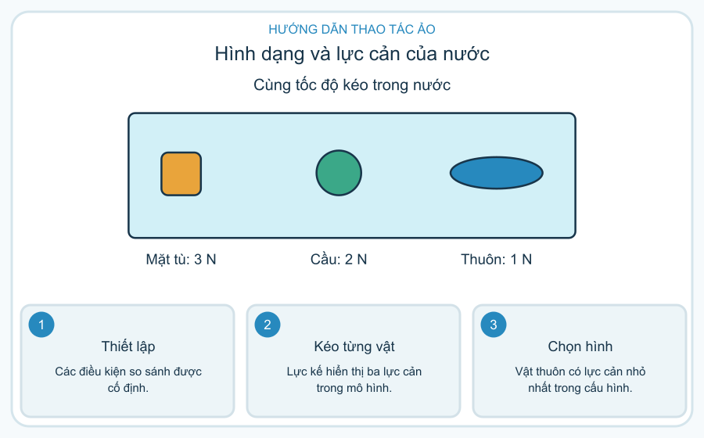 | images/TH_PHY_03_02_daidien.png | images/TH_PHY_03_02_huongdan.png
TH_PHY_03_03 | Ma sát có ích hay có hại | 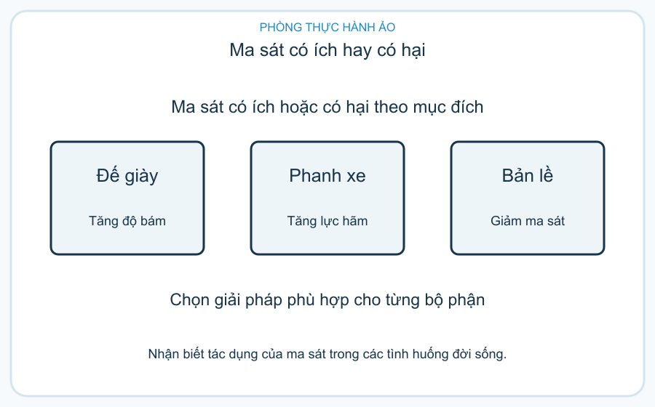 | 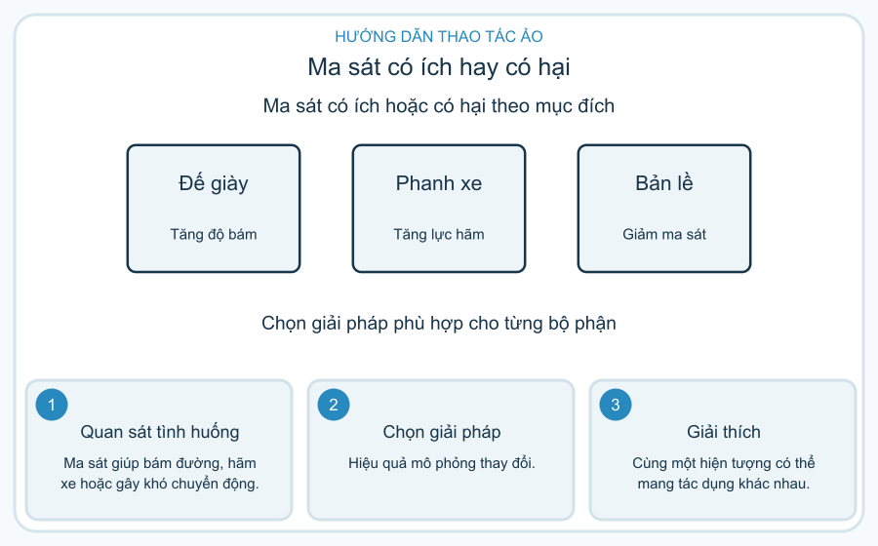 | images/TH_PHY_03_03_daidien.png | images/TH_PHY_03_03_huongdan.png
TH_PHY_04_01 | Từ tay quay đến đèn sáng | 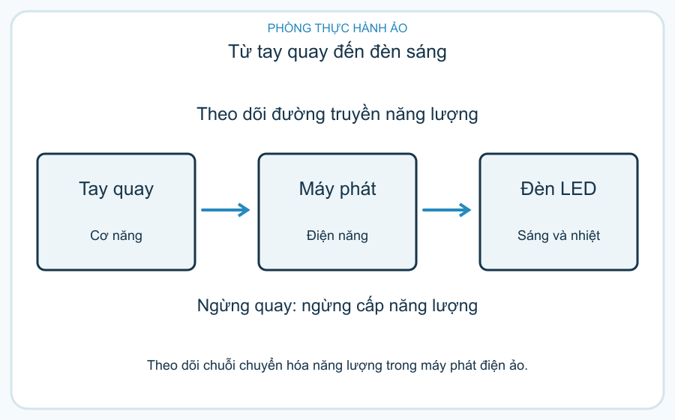 | 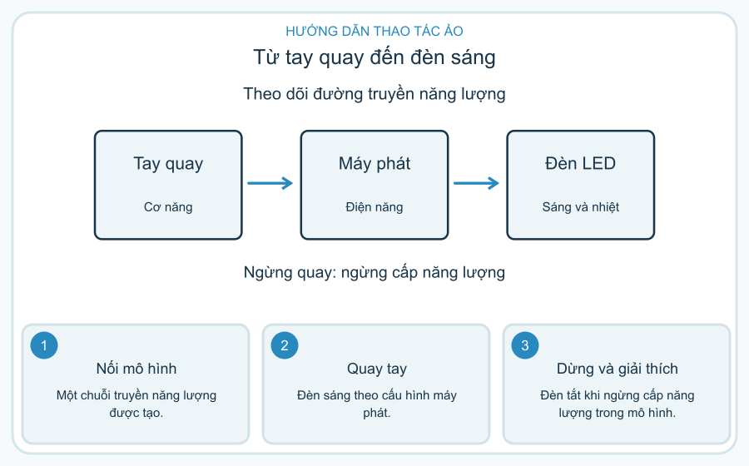 | images/TH_PHY_04_01_daidien.png | images/TH_PHY_04_01_huongdan.png
TH_PHY_04_02 | Giữ ấm cốc nước bằng vật cách nhiệt | 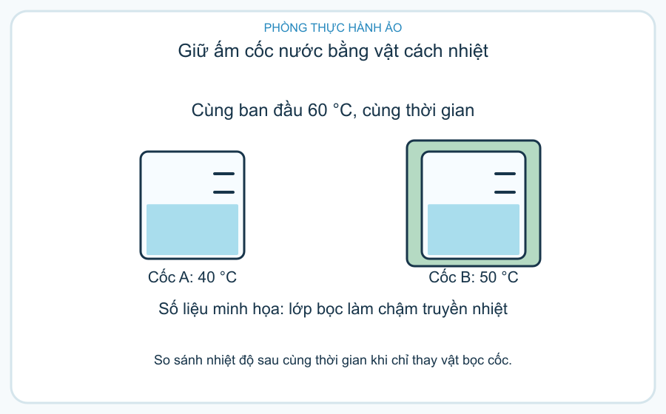 | 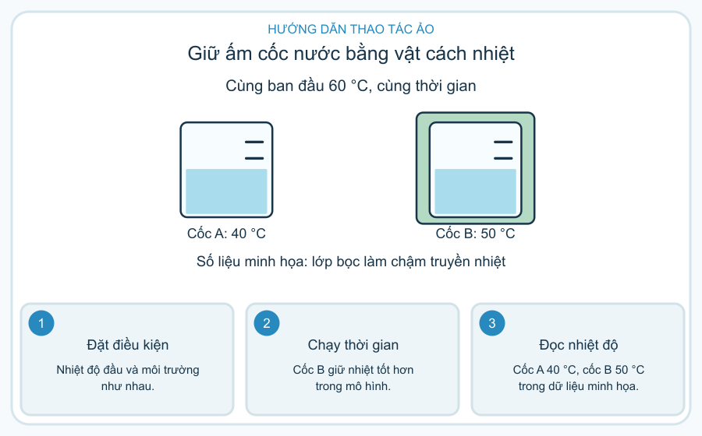 | images/TH_PHY_04_02_daidien.png | images/TH_PHY_04_02_huongdan.png
TH_PHY_04_03 | Chọn thiết bị ít hao phí năng lượng | 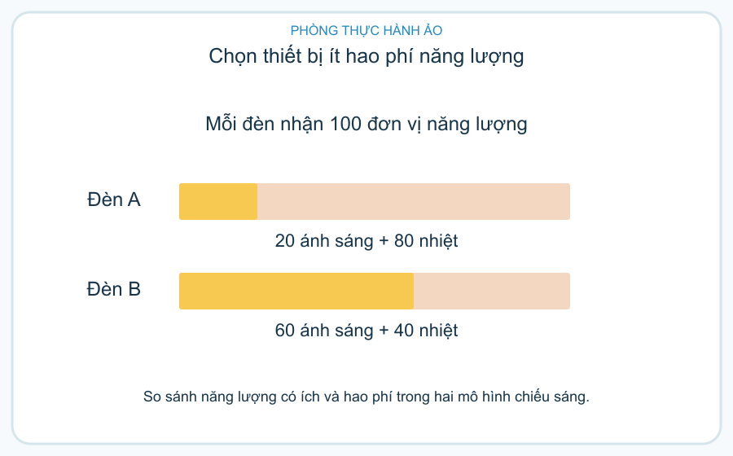 | 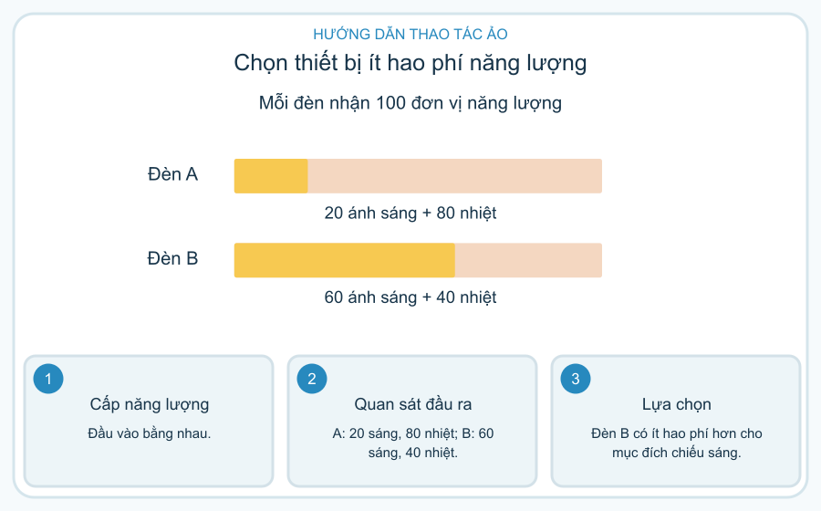 | images/TH_PHY_04_03_daidien.png | images/TH_PHY_04_03_huongdan.png
TH_PHY_05_01 | Vì sao có ngày và đêm | 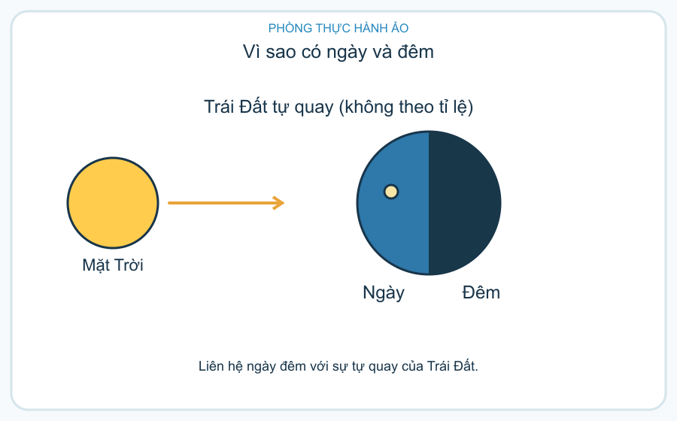 | 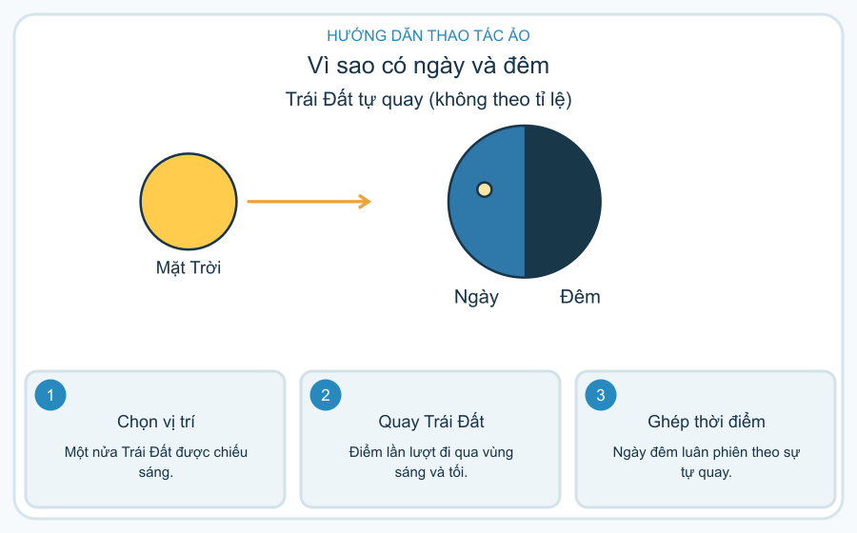 | images/TH_PHY_05_01_daidien.png | images/TH_PHY_05_01_huongdan.png
TH_PHY_05_02 | Quan sát các pha Mặt Trăng | 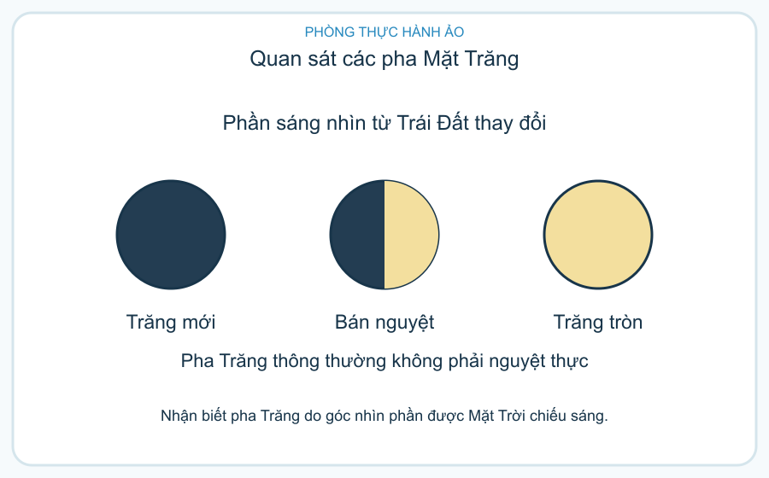 | 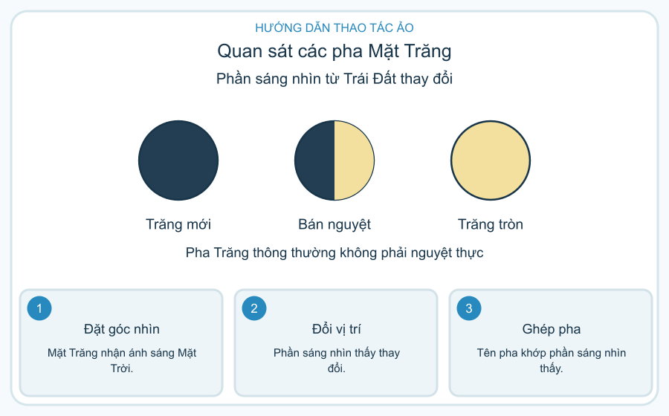 | images/TH_PHY_05_02_daidien.png | images/TH_PHY_05_02_huongdan.png
TH_PHY_05_03 | Sắp xếp các hành tinh trong Hệ Mặt Trời | 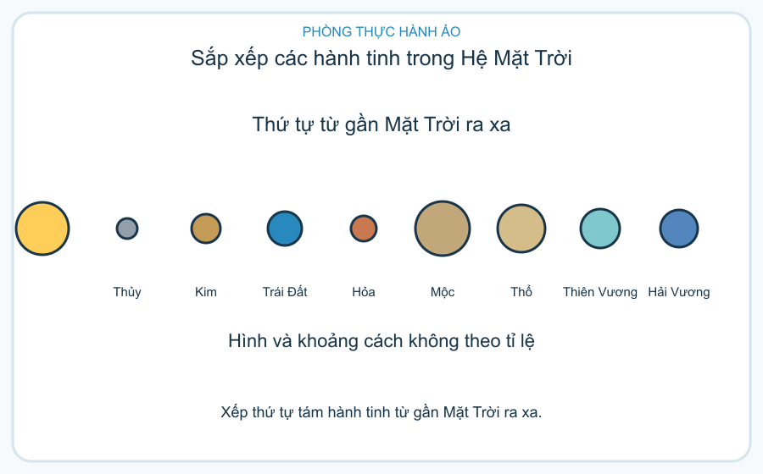 | 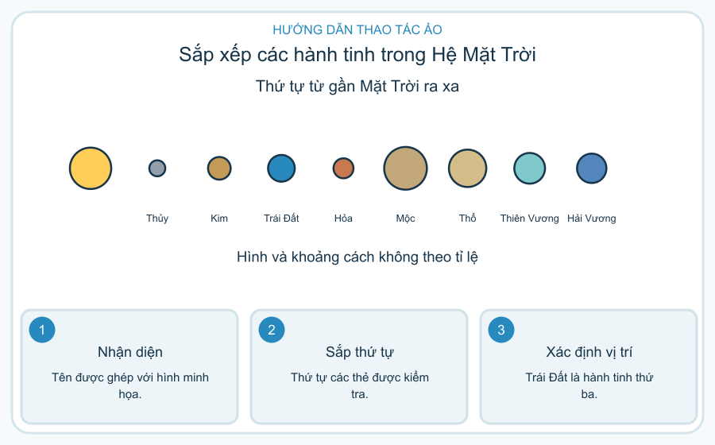 | images/TH_PHY_05_03_daidien.png | images/TH_PHY_05_03_huongdan.png
TH_CHM_01_01 | Chọn trang bị trước khi vào phòng thực hành | 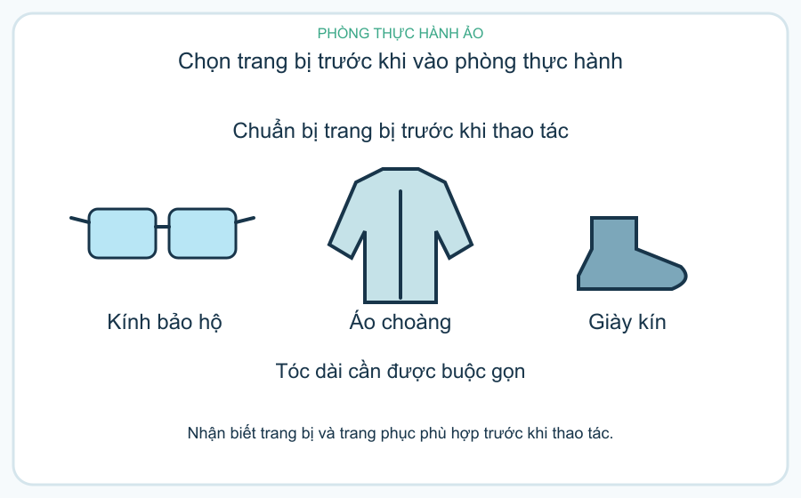 | 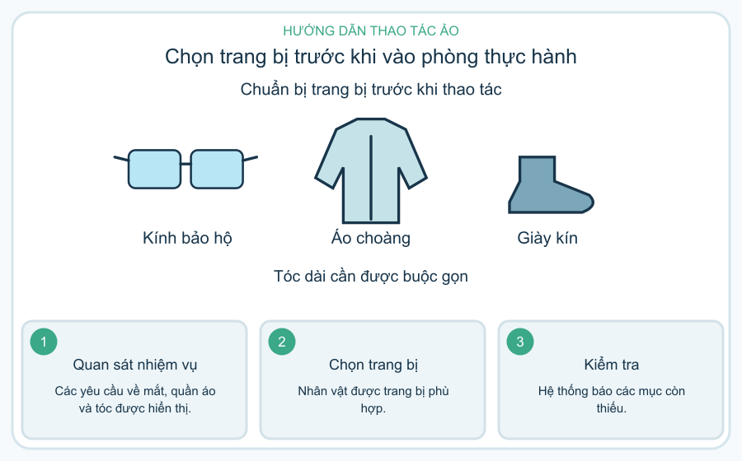 | images/TH_CHM_01_01_daidien.png | images/TH_CHM_01_01_huongdan.png
TH_CHM_01_02 | Đọc nhãn cảnh báo trước khi chọn thao tác | 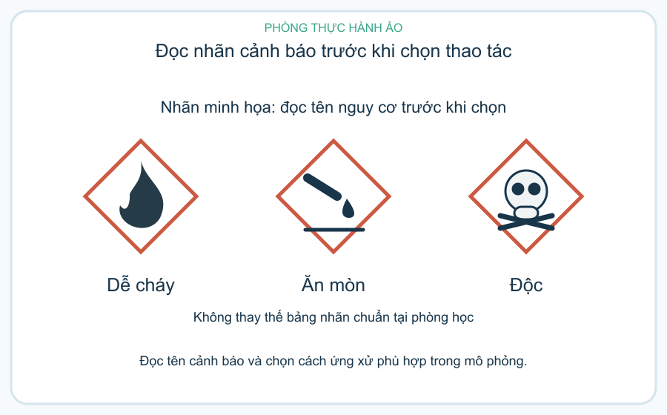 | 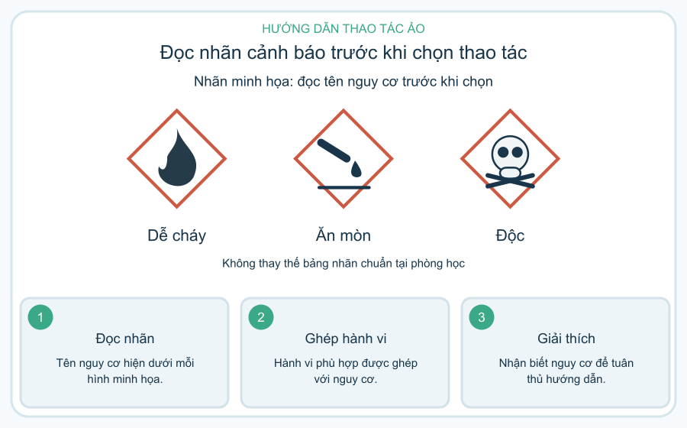 | images/TH_CHM_01_02_daidien.png | images/TH_CHM_01_02_huongdan.png
TH_CHM_01_03 | Tìm lỗi trên bàn thực hành | 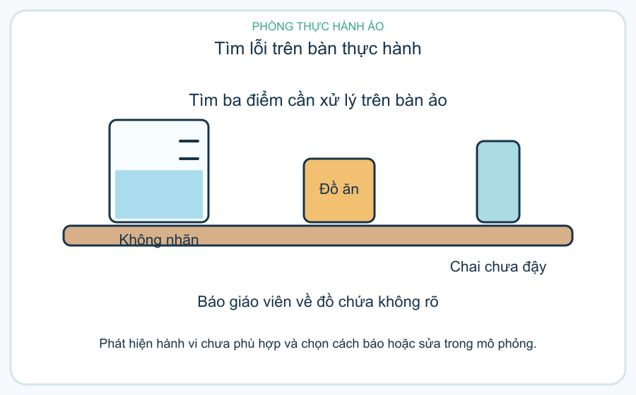 | 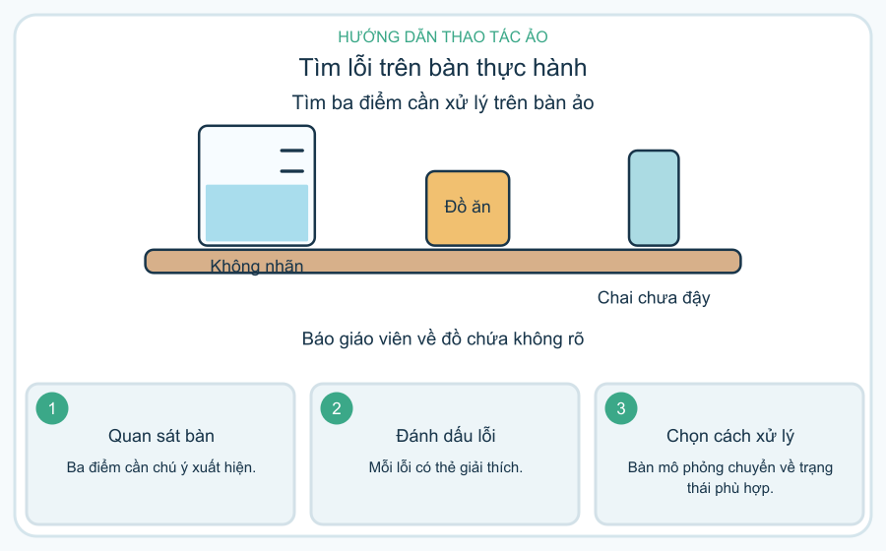 | images/TH_CHM_01_03_daidien.png | images/TH_CHM_01_03_huongdan.png
TH_CHM_02_01 | Ba thể của chất qua mô hình hạt | 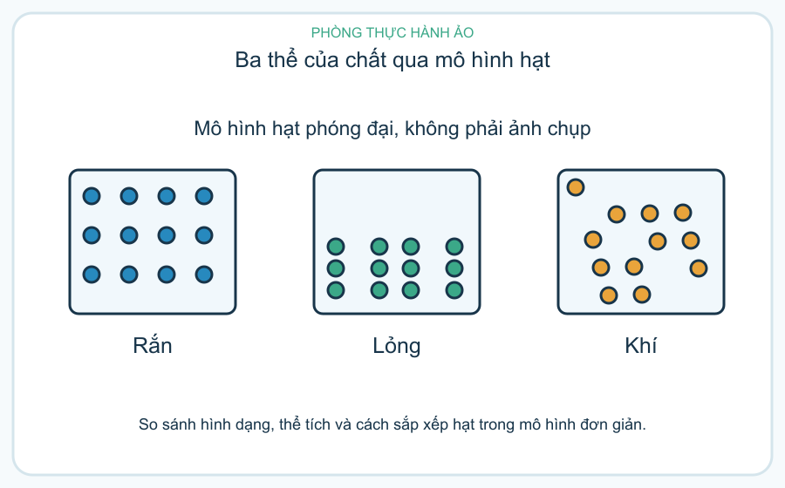 | 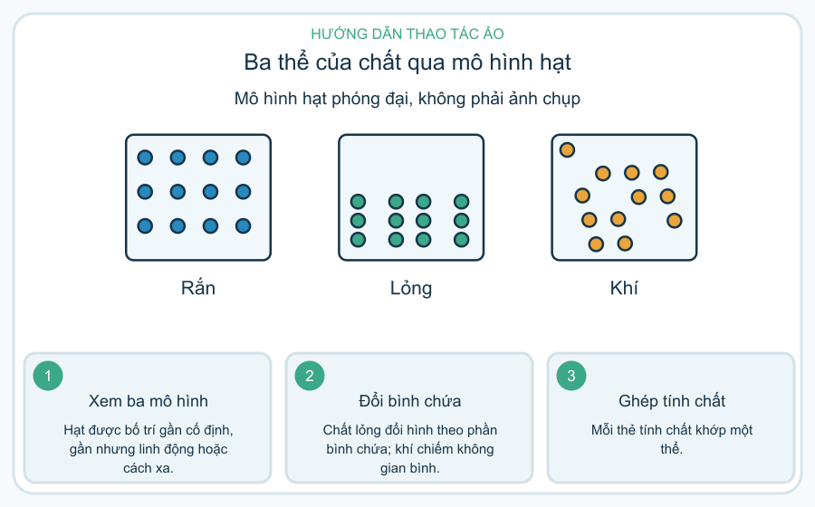 | images/TH_CHM_02_01_daidien.png | images/TH_CHM_02_01_huongdan.png
TH_CHM_02_02 | Theo dõi nước đá nóng chảy | 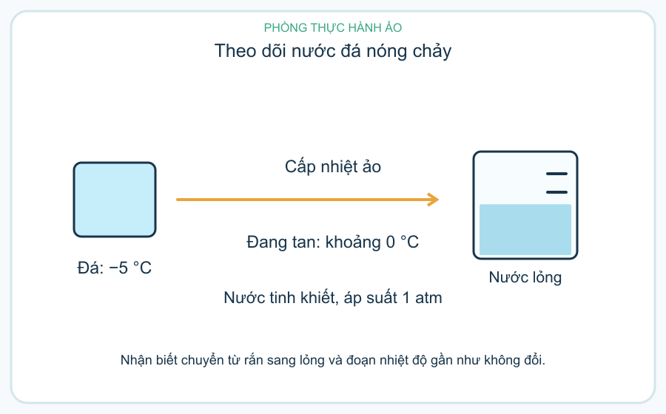 | 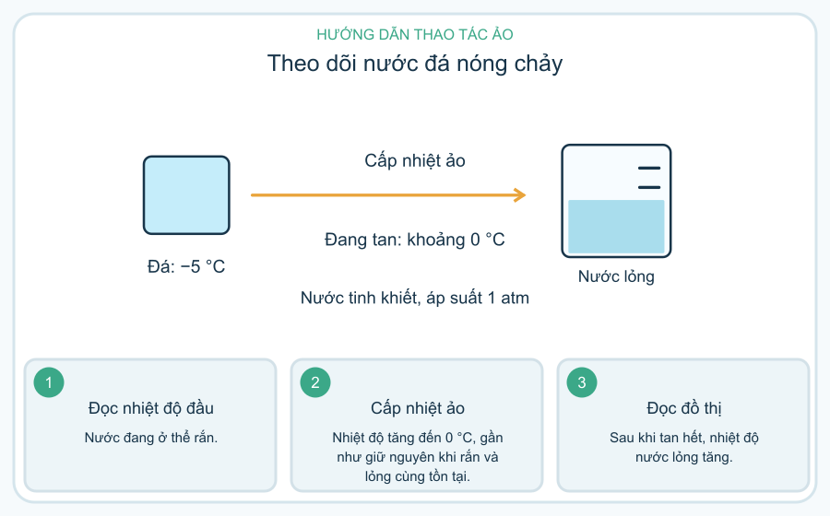 | images/TH_CHM_02_02_daidien.png | images/TH_CHM_02_02_huongdan.png
TH_CHM_02_03 | Phân biệt bay hơi và sôi | 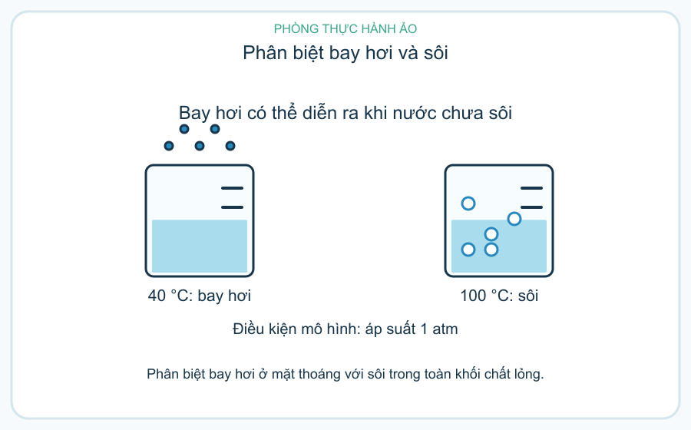 | 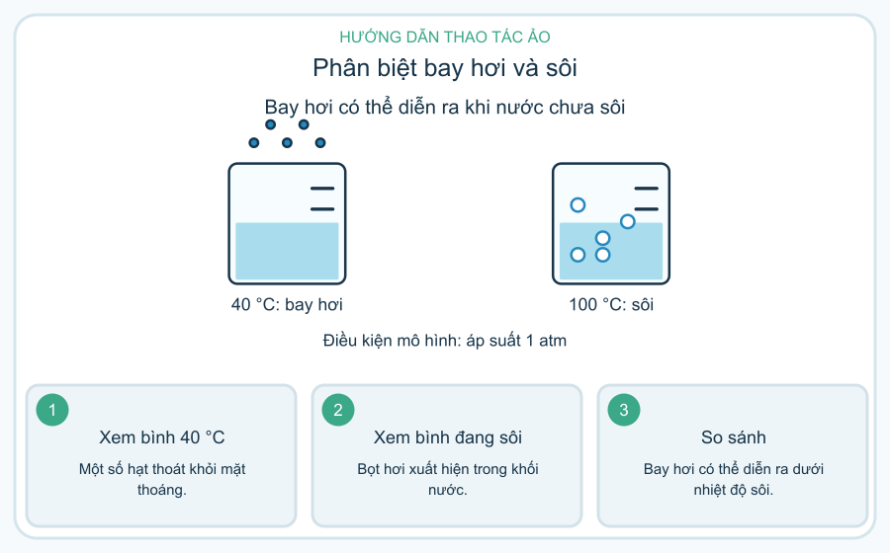 | images/TH_CHM_02_03_daidien.png | images/TH_CHM_02_03_huongdan.png
TH_CHM_03_01 | Ghép thành phần không khí khô | 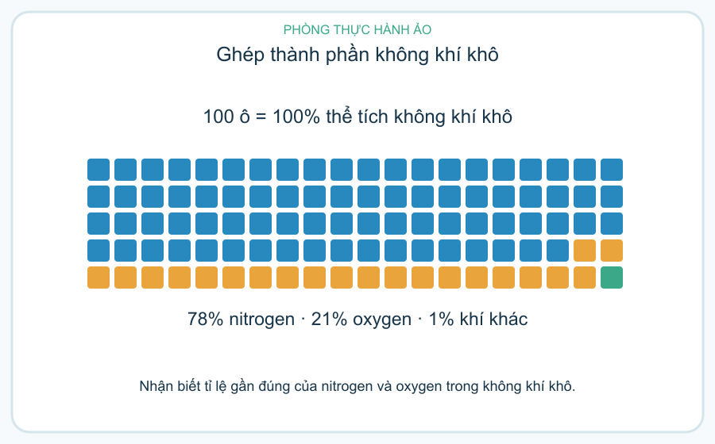 | 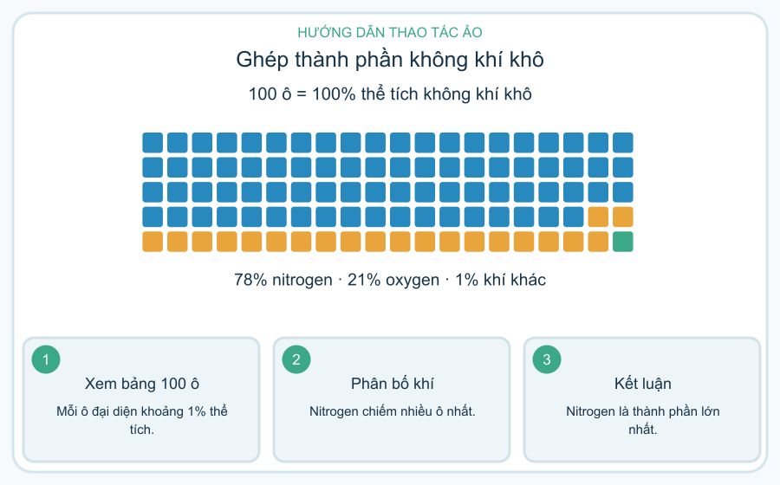 | images/TH_CHM_03_01_daidien.png | images/TH_CHM_03_01_huongdan.png
TH_CHM_03_02 | Oxygen và sự cháy trong mô phỏng | 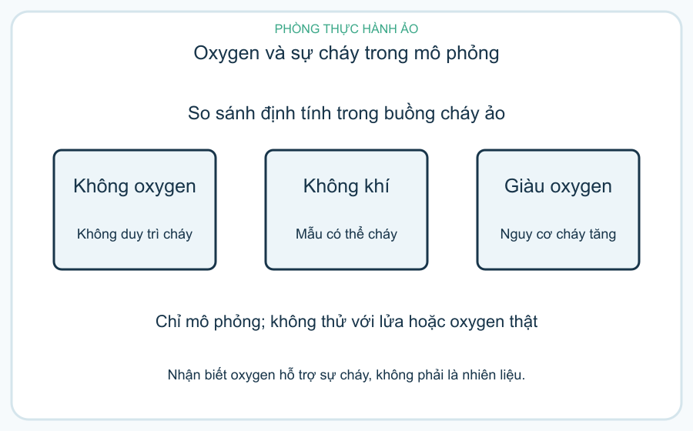 | 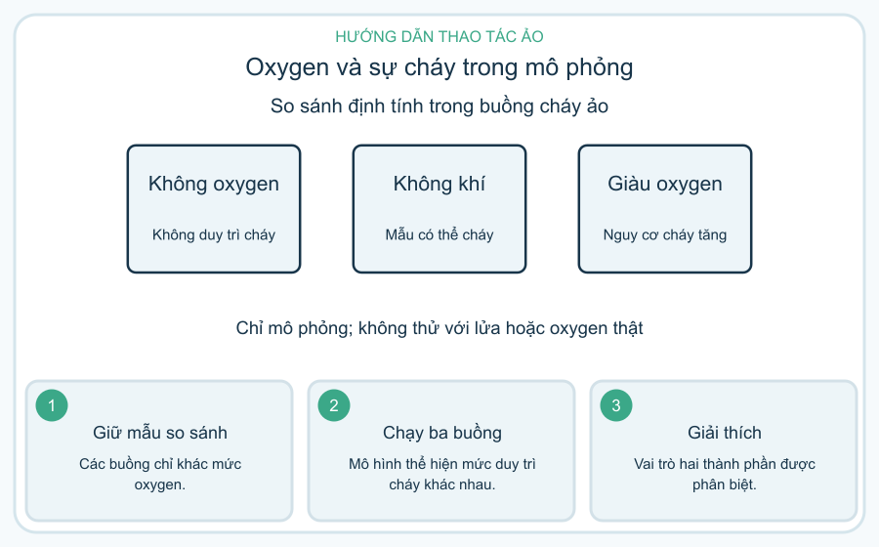 | images/TH_CHM_03_02_daidien.png | images/TH_CHM_03_02_huongdan.png
TH_CHM_03_03 | Chọn hành động giảm ô nhiễm không khí | 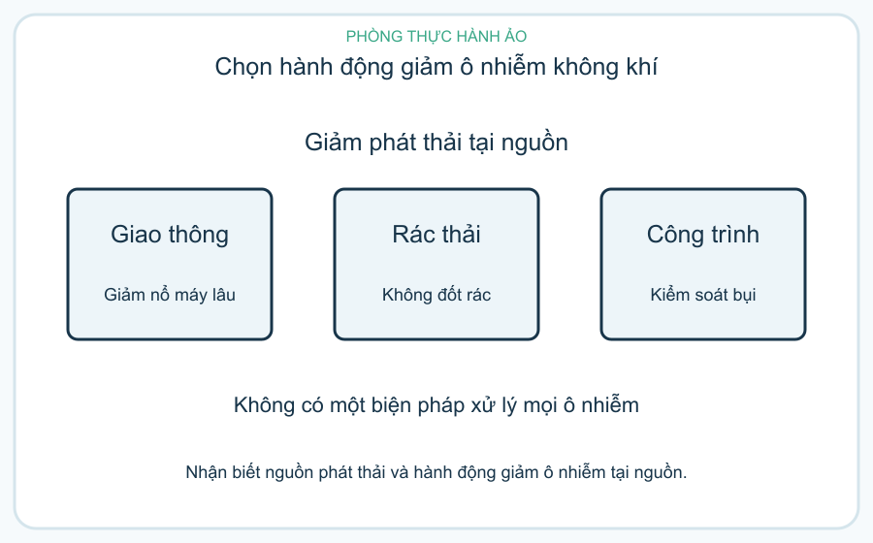 | 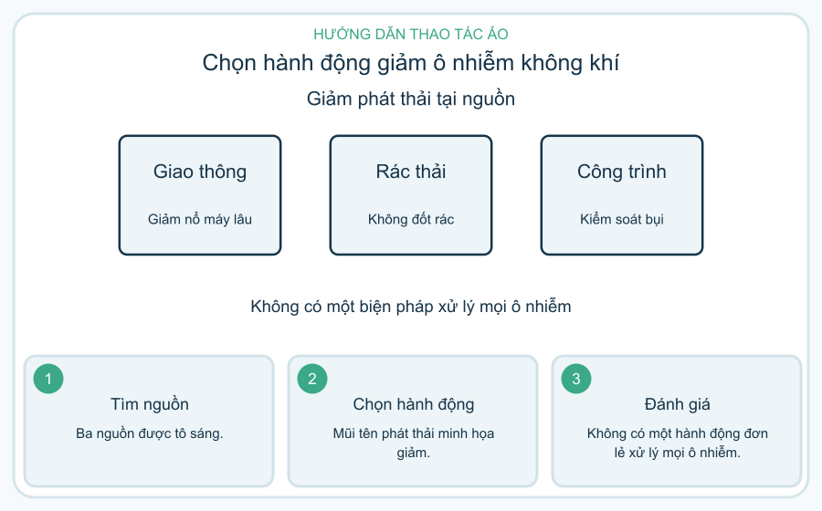 | images/TH_CHM_03_03_daidien.png | images/TH_CHM_03_03_huongdan.png
TH_CHM_04_01 | Chọn vật liệu cho từng bộ phận | 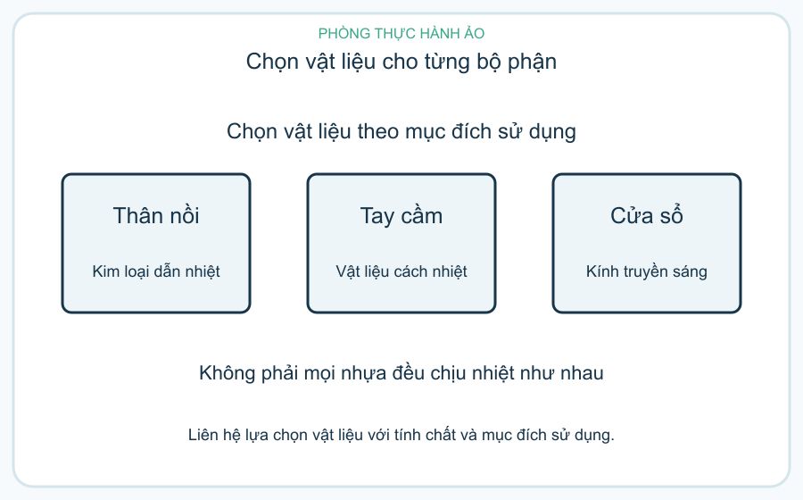 | 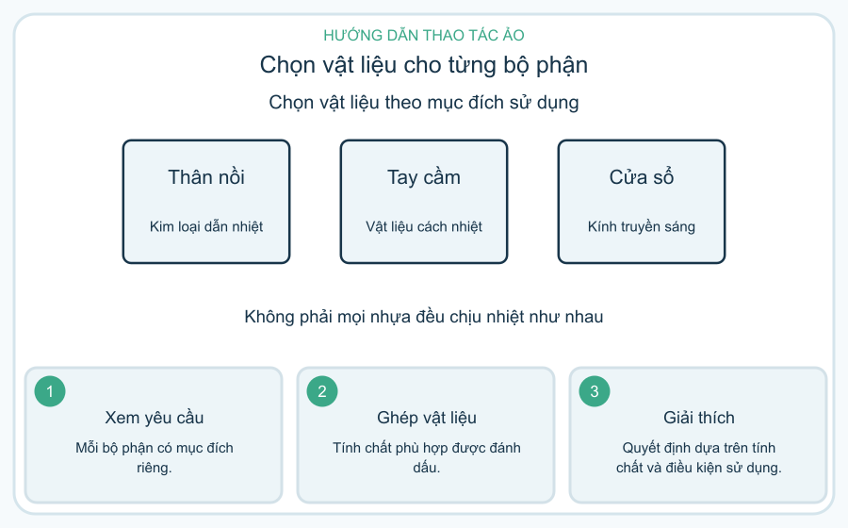 | images/TH_CHM_04_01_daidien.png | images/TH_CHM_04_01_huongdan.png
TH_CHM_04_02 | Phân loại nhiên liệu và cách dùng tiết kiệm |  |  | images/TH_CHM_04_02_daidien.png | images/TH_CHM_04_02_huongdan.png
TH_CHM_04_03 | Đọc nhãn và bảo quản lương thực thực phẩm |  |  | images/TH_CHM_04_03_daidien.png | images/TH_CHM_04_03_huongdan.png
TH_CHM_05_01 | Lọc hỗn hợp cát và nước |  |  | images/TH_CHM_05_01_daidien.png | images/TH_CHM_05_01_huongdan.png
TH_CHM_05_02 | Thu muối từ dung dịch bằng bay hơi |  |  | images/TH_CHM_05_02_daidien.png | images/TH_CHM_05_02_huongdan.png
TH_CHM_05_03 | Chọn rây để tách gạo và bột |  |  | images/TH_CHM_05_03_daidien.png | images/TH_CHM_05_03_huongdan.png

